Sheet1
LIST PESERTA PELATIHAN XXXX

NO | SCAN KTP | NIK | NAMA | JENIS PELATIHAN | LAHIR |  | PERUSAHAAN |  | KET
 |  |  |  |  | TEMPAT | TANGGAL | NAMA | ALAMAT
cth |  | 3322196505950005 | AJENG MEIHAR WIRAYANTI | OP. MESIN CUTTING | UJUNG PANDANG | 25-May-95 | PT. SURYA KUSUMA NUSANTARA | JL. SOEKARNO HATTA KM.29 NO.18 DS. RANDUGUNTING KEC. BERGAS KAB. SEMARANG, JAWA TENGAH
1 | 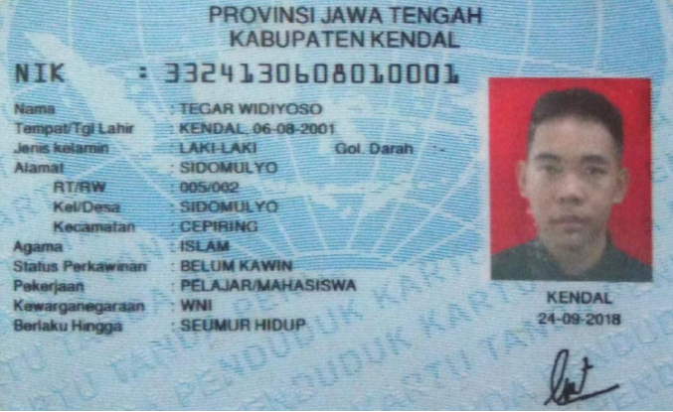 | 324130608010001 | TEGAR WIDIYOSO | OP FORKLIFT | KENDAL | 6-Aug-01 | Pribadi | Jl. Soekarno Hatta Km 29, No. 18 Desa Randugunting, Kecamatan Bergas, Kab Semarang, Jawa Tengah. | KLAIM
2
3
4
5
6
7
8
9
10
11
12
13
14
15
16
17
18
19
20
21
22
23
24
25
26
27
28
29
30

